Instruktion
Verktyg för hållbarhetsstöd inom LIGHTer Version 2019-01-18
Detta verktyg är baserat på arbetsmetoder som har tagits fram inom LIGHTer-programmet, projektet JK 41015 Metoder och verktyg för optimering av hållbarhetsprestanda för produkt- och processutveckling samt inom RISE IVFs interna bedömning av forskningsprojekt.
Arbetsmetoden går ut på att:
Flik A. Först identifiera ett jämförelseobjekt . Hållbarhetspåverkan av produkter eller processer, enligt projektets metod eller teknik, skall jämföras med hållbarhetspåverkan av funktionellt likvärdiga produkter/processer som använder dagens vedertagna teknik. Syftet är att utvärdera vad som kan komma att förändra sig om projektet blir lyckat och dess resultat omsätts i praktiken.
Flik B. Nästa steg är att identifiera projektets signifikanta hållbarhetsaspekter i relation till jämförelseobjektet i ett livscykelperspektiv, d.v.s. Framtagning av råmaterial, Tillverkning, Användning, samt Återvinning och resthantering. Detta görs med hjälp av en checklista.
Flik C. Här beskrivs hantering i projektet av de signifikanta hållbarhetsaspekterna, såväl positiva som negativa aspekter.
Flik D. Här görs en bedömning av de signifikanta hållbarhetsaspekternas inverkan på FNs hållbarhetsmål. Denna flik är inte obligatorisk för LIGHTer-projekt.
Hållbarhetsstödet bör om möjligt utföras av två personer tillsammans; idealt en expert på tekniken och en expert på hållbarhet. Checklistan har arbetats fram med stöd av den internationella standarden för socialt ansvarstagande ISO 26000:2010, Sveriges miljömål, FNs mål för hållbar utveckling från 2015 samt Global Reporting Inititaive, GRI. Under fliken Resurser finns kompletterande information om hållbarhetsaspekter samt referenser.
Kontaktperson: Cecilia Ramberg, cecilia.ramberg@ri.se
Verktyg och metod är fortfarande under utveckling och synpunkter om användning skickas till mats.zackrisson@ri.se
----------------------------------------------------------------------------------------------------------------------------------------------------------------------------------------
Information om arbetsgång för användning av verktyg för hållbarhetsstöd och hållbarhetsrapportering inom LIGHTer
Hållbarhetsstödet implementeras i LIGHTer på följande vis i fem punkter:
1. I utlysningstexten
2. Ansökningssupport
3. Del i utvärderingen
4. Beslut
5. Workshop i samband med projektstart
6. Slutrapport
1. I utlysningstexten
I utlysningstexten står beskrivet vilka krav som ska ställas på att säkerställa att projektet leder till ökad hållbarhet, arbetsgången för hållbarhetsstödet beskrivs (datum för workshop , krav på projektplan, slutrapportens krav).
2. Ansökningssupport
Under tiden som ansökningsarbetet pågår, erbjuder LIGHTer ett hållbarhetsstöd per telefon och begränsat till en viss tid (2h).
3. Beslut
När beslutsmeddelande skickas ut går också en påminnelse ut om krav och arbetsgång för hållbarhetsstöd och -rapportering.
4. Del i utvärderingen
Projektets förmåga att leda till ökad hållbarhet är ett utvärderingskriterium. Det krävs hållbarhetskompetens bland utvärderarna för att göra dessa bedömningar.
5. Workshop
En workshop utförs enligt i utlysningstexten beskriven plan. Workshopen ser till att varje projekt har hållbarhetsdelen av projektplanen klar, genom att aspekter som identifierats som signifikanta får en plan för hur de ska hanteras i projektet.
6. Slutrapport
I slutrapportsmallen finns en tydligt utformad hållbarhetsdel för rapportering av hållbarhetsaspekter som tagits upp i projektplanen.

D. FNs hållbarhetsmål (SDG)
Beskriv de signifikanta aspekternas eventuella påverkan på FNs hållbarhetsmål genom att byta ut Inte relevant mot Positiv påverkan eller Negativ påverkan där det är befogat! Använd rullisten!
Under Mer information beskrivs delmål under respektive hållbarhetsmål och det finns även länkar i bilderna till ännu mer information till respektive mål.
 | Mer information | Mer information | Mer information | Mer information | Mer information | Mer information | Mer information | Mer information | Mer information | Mer information | Mer information | Mer information | Mer information | Mer information | Mer information | Mer information | Mer information
Hållbarhetsmål Signifikant aspekt | 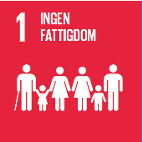 | 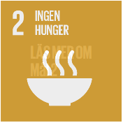 | 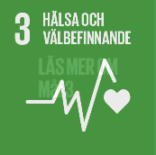 | 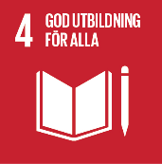 | 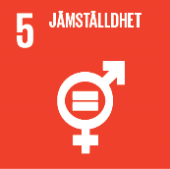 | 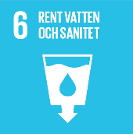 | 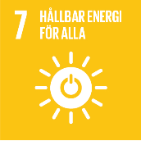 | 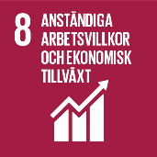 | 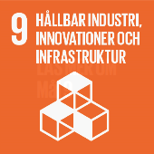 | 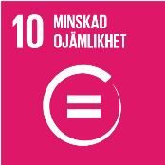 | 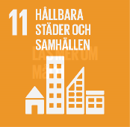 | 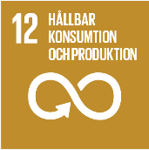 | 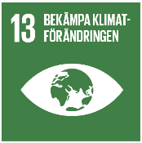 | 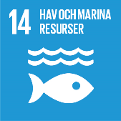 | 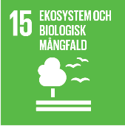 | 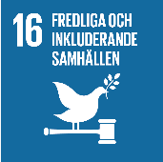 | 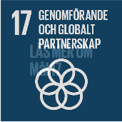
0 | Inte relevant | Inte relevant | Inte relevant | Inte relevant | Inte relevant | Inte relevant | Inte relevant | Inte relevant | Inte relevant | Inte relevant | Inte relevant | Inte relevant | Inte relevant | Inte relevant | Inte relevant | Inte relevant | Inte relevant | Bedömningar
0 | Inte relevant | Inte relevant | Inte relevant | Inte relevant | Inte relevant | Inte relevant | Inte relevant | Inte relevant | Inte relevant | Inte relevant | Inte relevant | Inte relevant | Inte relevant | Inte relevant | Inte relevant | Inte relevant | Inte relevant | Inte relevant
0 | Inte relevant | Inte relevant | Inte relevant | Inte relevant | Inte relevant | Inte relevant | Inte relevant | Inte relevant | Inte relevant | Inte relevant | Inte relevant | Inte relevant | Inte relevant | Inte relevant | Inte relevant | Inte relevant | Inte relevant | Positiv påverkan
0 | Inte relevant | Inte relevant | Inte relevant | Inte relevant | Inte relevant | Inte relevant | Inte relevant | Inte relevant | Inte relevant | Inte relevant | Inte relevant | Inte relevant | Inte relevant | Inte relevant | Inte relevant | Inte relevant | Inte relevant | Negativ påverkan
0 | Inte relevant | Inte relevant | Inte relevant | Inte relevant | Inte relevant | Inte relevant | Inte relevant | Inte relevant | Inte relevant | Inte relevant | Inte relevant | Inte relevant | Inte relevant | Inte relevant | Inte relevant | Inte relevant | Inte relevant
0 | Inte relevant | Inte relevant | Inte relevant | Inte relevant | Inte relevant | Inte relevant | Inte relevant | Inte relevant | Inte relevant | Inte relevant | Inte relevant | Inte relevant | Inte relevant | Inte relevant | Inte relevant | Inte relevant | Inte relevant
0 | Inte relevant | Inte relevant | Inte relevant | Inte relevant | Inte relevant | Inte relevant | Inte relevant | Inte relevant | Inte relevant | Inte relevant | Inte relevant | Inte relevant | Inte relevant | Inte relevant | Inte relevant | Inte relevant | Inte relevant
0 | Inte relevant | Inte relevant | Inte relevant | Inte relevant | Inte relevant | Inte relevant | Inte relevant | Inte relevant | Inte relevant | Inte relevant | Inte relevant | Inte relevant | Inte relevant | Inte relevant | Inte relevant | Inte relevant | Inte relevant
0 | Inte relevant | Inte relevant | Inte relevant | Inte relevant | Inte relevant | Inte relevant | Inte relevant | Inte relevant | Inte relevant | Inte relevant | Inte relevant | Inte relevant | Inte relevant | Inte relevant | Inte relevant | Inte relevant | Inte relevant
0 | Inte relevant | Inte relevant | Inte relevant | Inte relevant | Inte relevant | Inte relevant | Inte relevant | Inte relevant | Inte relevant | Inte relevant | Inte relevant | Inte relevant | Inte relevant | Inte relevant | Inte relevant | Inte relevant | Inte relevant

